Sheet1
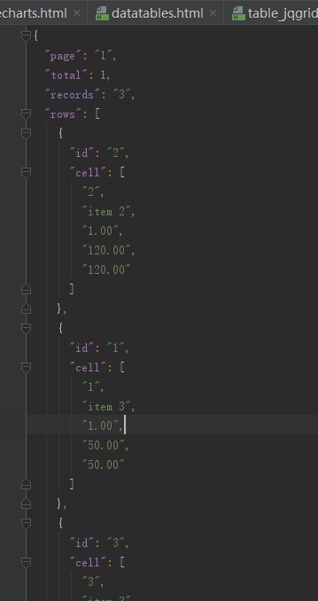
 | 中文API 野教程就少看吧，
 |  | http://blog.mn886.net/jqGrid/

关于json 数据载入问题

json数据格式，
一种是 |  |  | 另一种解析

